Лист1
Расчет разаботной платы за январь
№п\п | Ф.И.О. | Кол-во раб дней | Оклад | Налог 13% | Премия 10% | Итого на руки
1 | Алныкин Е.В | 20 | #VALUE!
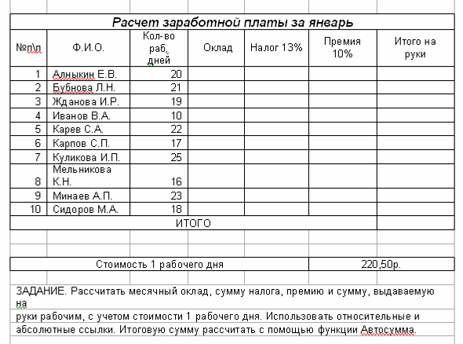
2 | Бубнова Л.Н. | 21
3 | Жданова И.Р. | 19
4 | Иванов В.А. | 10
5 | Карев С.А. | 22
6 | Карпов С.П. | 17
7 | Куликов С.П. | 25
8 | Мельникова К.Н. | 16
9 | Минаев А.П. | 23
10 | Сидоров М.А. | 18

Стоимость 1 рабочего дня |  |  |  |  |  | 220.50р.

